instalar visual studio
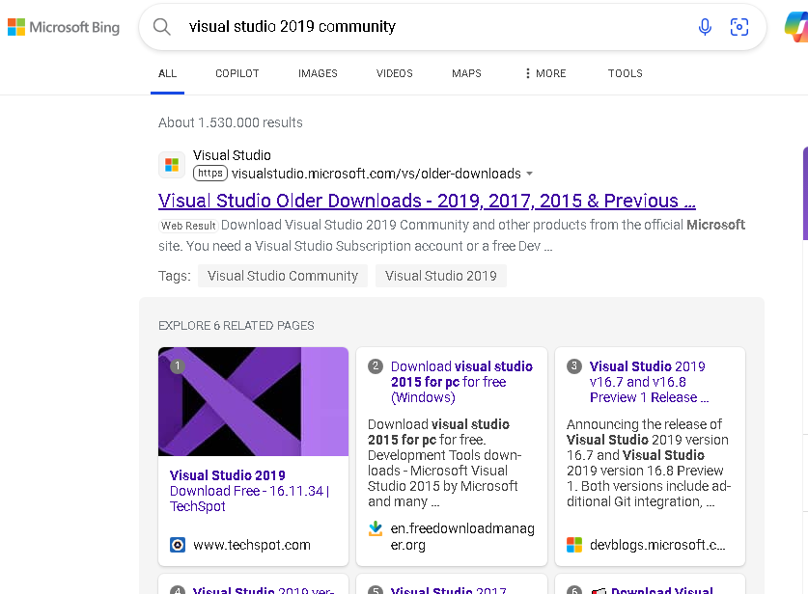

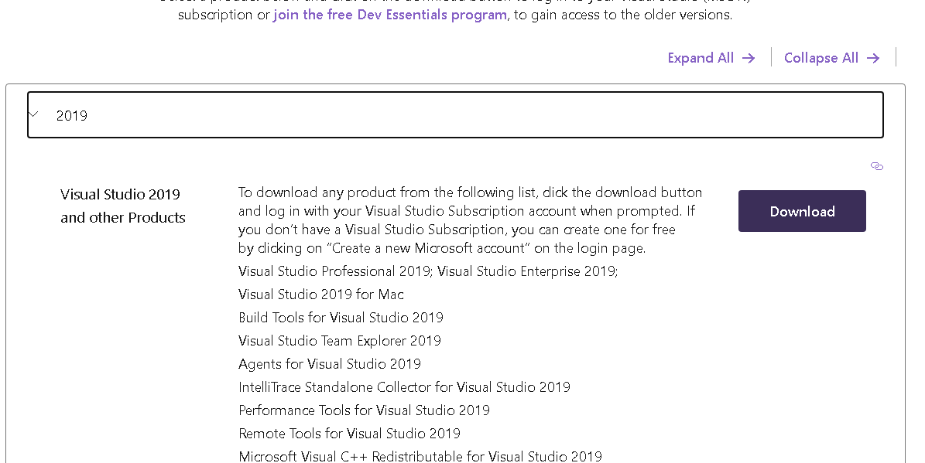

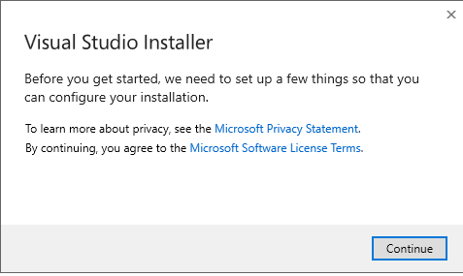

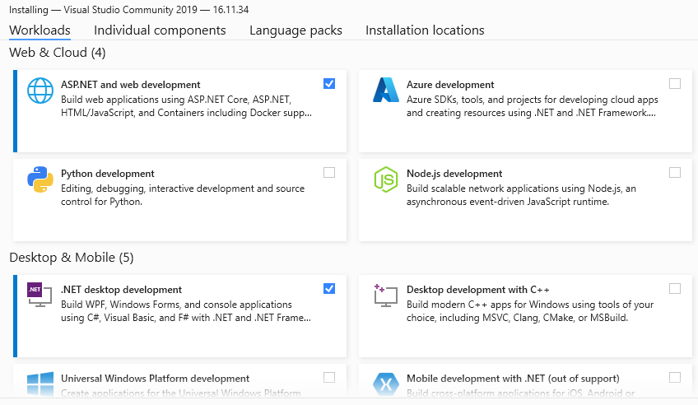

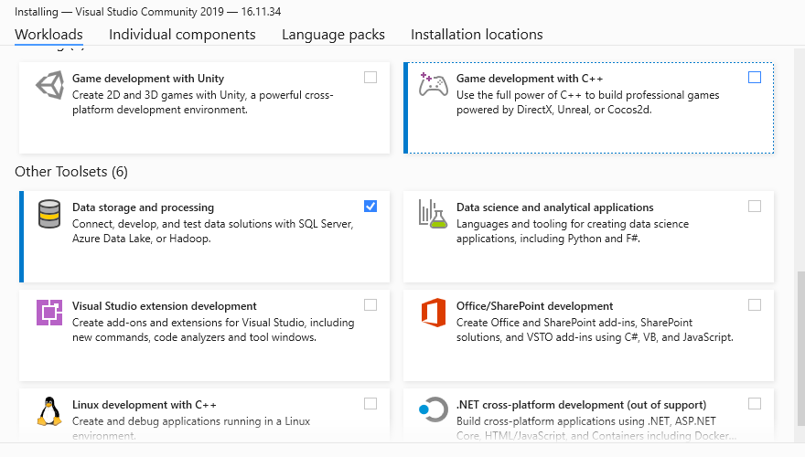

calculadora
3
n1 | n2 | if(n1==0) | operación1 | operacion2 | if(n1 != 0 && n2 != 0) | resultado | if( operación2 == "igual") | print
5 | 0 | true | multiplicar |  | FALSE |  | FALSE | 5x
5 | 6 | false | multiplicar | dividir | true | 30 | FALSE | 30/
0
30 | 10 | false | dividir | igual | true | 3 | true | 3
0 | 0
/
x
-
+

=

ac

lenguaje tecnico
IDE > entorno de desarrollo integrado (IDE)
 | ejemplo: visual studio y visual code

.NET Core es una plataforma de desarrollo de software multiplataforma, de código abierto

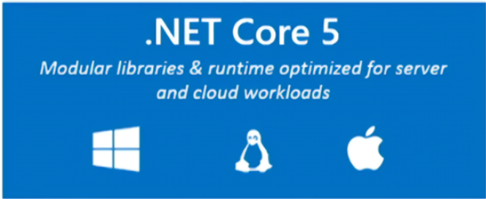

lenguaje de programacion C#
Framework Web: asp.net Web Api

Biblioteca (Library):
Una biblioteca es un conjunto de funciones, clases y módulos reutilizables que se utilizan para realizar tareas específicas en un programa.

Los frameworks proporcionan una estructura completa para construir aplicaciones

sql
SQL SERVER
 | el motor de base de datos relacionales oficial de microsoft
 | para que sirve una base de datos
 |  | almacenar informacion
 | motor de base datos
 |  | es una herramienta gestionar eficientemente la informacion almacenada
 |  |  | crud
 |  |  |  | c: create
 |  |  |  | r: read
 |  |  |  |  | consultas que realizas a las tablas de la base datos
 |  |  |  | u: update
 |  |  |  | d: delete

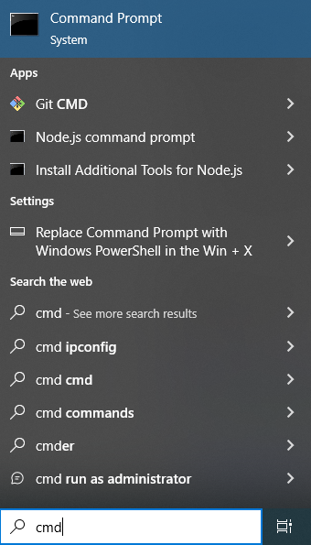
SQL SEVER MANNAGEMENT
 | cuando nos conectamos a una base de datos

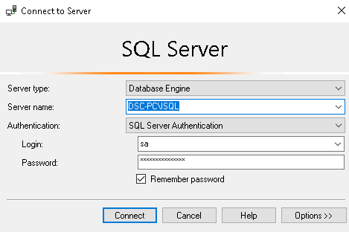
tipo de servidor: motor de base de datos
obtener ip del pc: abrir consola de comando y escribir: ipconfig
y la ip esta en ipv4 anddress

server name: esta compuesto por
DSC-PC: nombre o ip (+ puerto) del servidor (pc donde esta instalado sql server)
Barra diagonal: invertida la optenemos presionando alt + 92 = \
ISQL: nombre de la instancia de sql (servicio)

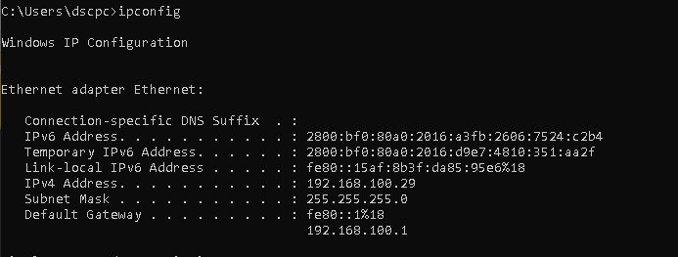

forma de iniciar sesion:
si te conectas localmente con windows casi siempre no es necesario una contraseña
si te conectas con autenticacion sql server debes ingresar usuario por defaul "sa" el cual tiene permisos de administrador y una password

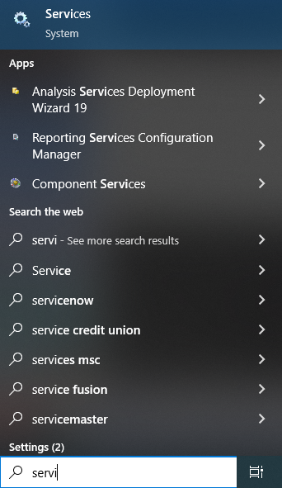
como averiguar cual es el nombre de la instancia de sql server:

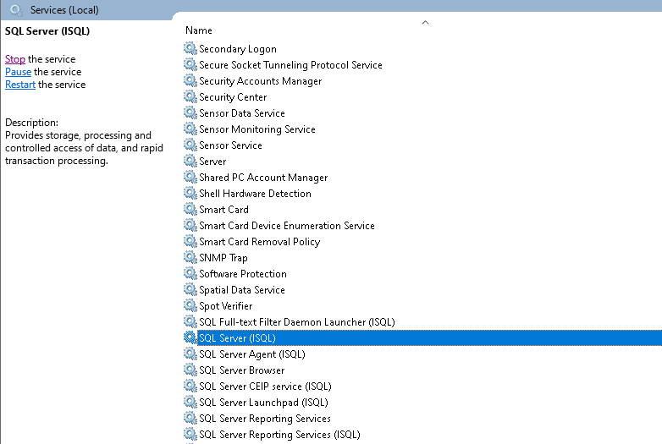

 |  |  |  |  |  | IP DEL SERVIDOR
 |  |  |  |  |  |  | 192.168.100.50:8080
 |  |  |  |  |  |  | IP = 192.168.100.50
 |  |  |  |  |  |  | PUERTO = 8080

 |  |  |  |  |  | COMO SE ESCRIBE EN SQL SERVER CUANDO VAMOS A INICIAR SESION

 |  |  |  |  |  |  | SERVER NAME: 192.168.100.50,8080\ISQL

ado
.NET
ado.net
sql
CREATE PROCEDURE productoStock(
@STOCKMAX INT,
@STOCKMIN INT
)
AS
BEGIN;
SELECT NOMBRE, STOCK
FROM PRODUCTO
WHERE STOCK > @STOCKMAX AND
STOCK < @STOCKMIN ;
END;

C#

SolicitoStockProducto( 10, 30);
SolicitoStockProducto( 35, 50);
Public Void SolicitoStockProducto( int prmStockMin, int prmStockMax){
--------------------------------------------------------------
COMMAND = cmd1
---------------------------------------------------------------
tipo de comando: procedure
nombre del SP: productoStock
Parametros.add(ParametroStockMin)
Parametros.add(ParametroStockMax)
--------------------------------------------------------------
Ejecuta comando y almacenar
momentaneamente los datos
---------------------------------------------------------------
SqlDataReader data = cmd1.SqlExcecuteDataReader();
-----------------------------------------------------------------
lee los datos registro por registro
-----------------------------------------------------------------
WHILE(data.read()){
Console.Writeline(data["NOMBRE"] + " | " + data["STOCK"])
}
------------------------------------------------------------
creacion de parametros
-------------------------------------------------------------
variable =>ParametroStockMax
nombre parametro: @STOCKMAX
tipo de dato del parametro: INT
valor: prmStockMax
variable => ParametroStockMin
nombre parametro: @STOCKMIN
tipo de dato del parametro: INT
valor: prmStockMin
}

